Diagrama de integración
DIAGRAMA DE INTEGRACIÓN DE FUENTES DE DATOS
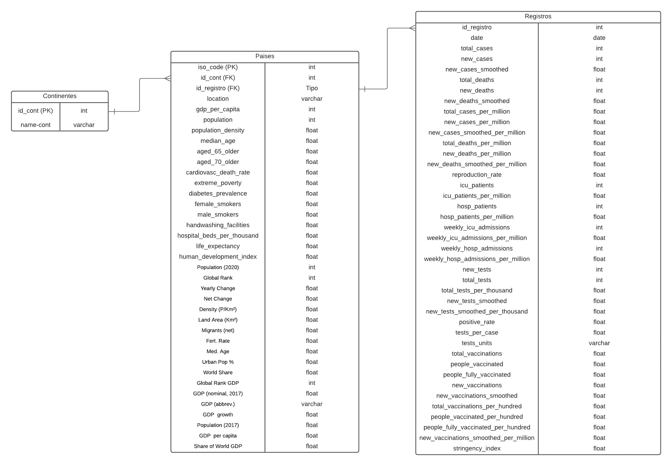 Colocar un diagrama que describa la estructura de las fuentes analizadas

